설정
여성이 보기에 수치심이 드는 디자인 xxxx!!!
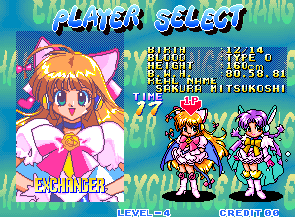
스토리와 컨셉에 관하여

시스템
인게임
이미지
스토리 (인게인 삽입 고려x)

갈고리 포획
적과 같이 싸운다
구미호

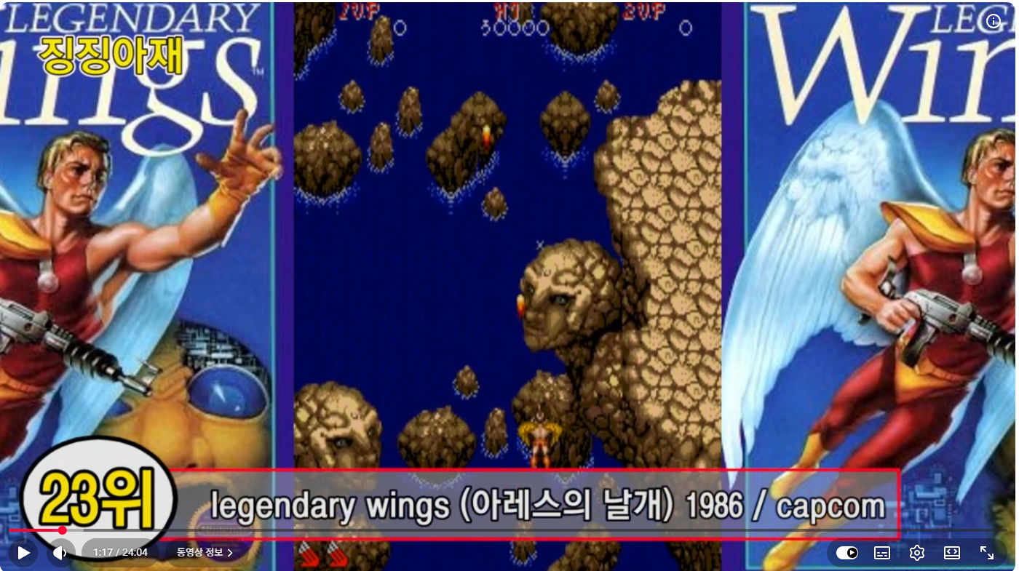
여캐
남캐

교복
교복

 | 배경이 한국

 | 배경 관련해서 어둡고
 | 탄막과 캐릭터가 구분이 가야하니까 야심한 밤? 이 어떨까요?
 | ㄴ 톤이나 무드에 대해서 잡고가면 괜찮지 않을까요?

 | 다시 스토리에 대해서 (얘들아 기획자가 할말이 있대!!)

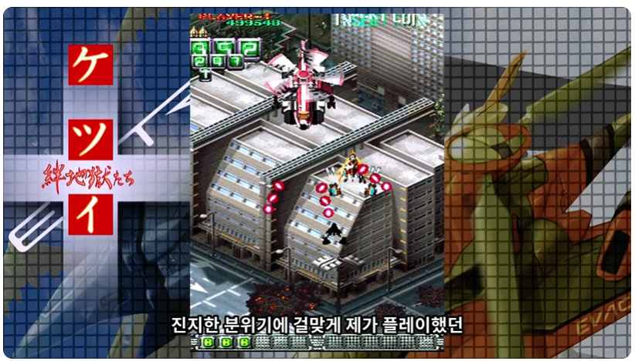
 | 주인공이 유혹의 천재 인데
 | 자기 천재성 아 괴로워
 | 평범하게 스울에서 학교생활을 하고있음
 | 그런데 요괴들이 얘의 천재성을 알아보고 요괴의 왕을 만들려고 학교생활을 방해하러옴

 | 마족들 그때그때 유혹하면서 물리치면서 학교를 지키자

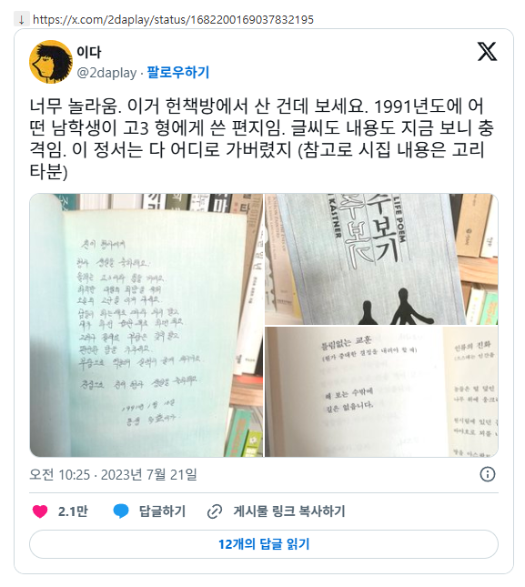

 | 여자캐릭터

 | 뒷모습만 보일테니 뒷모습에 움직이는 요소가 있어서 시각적인 개성이 필요
 | (포니테일이든 투사이드든 뭔가)

 | 쉬운 설정, 밝고 쾌활한 캐릭터

 | 아트를 레트로
 | 캐릭터들의 복식이나 실제인게임 배경까지도 1999나 2000년대로 할건지
 | 팔십년대 (애들도 레트로로 가자 )

 | 폰트도 ui도 레트로

 | 예성님이 잘할수 있는 캐릭터 편하게 작업해주세요

 | 시안이 변신을 할 수있는

REF
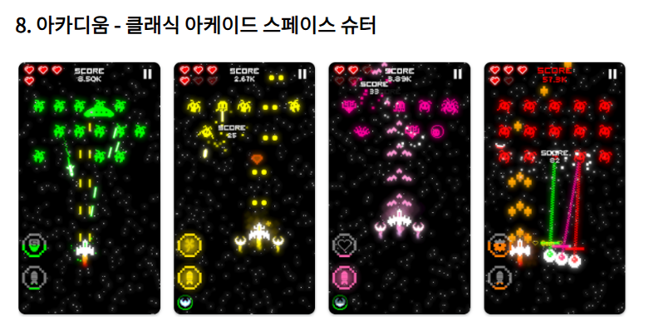

 |  |  |  | 언더테일

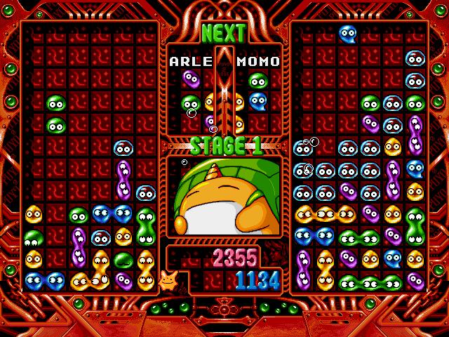

기본 상호작용

 |  |  |  | 어려워 질거같다

 |  |  |  | 쌓이면 골라하는게 재미가 있을까?
 |  |  |  | 쌓이면 더 재밌지 않나?

 |  |  |  | ui 툴킷

 |  |  |  | ugui

 |  |  |  | 둘다 공부중

 | 일반적인 명세 |  | 본 게임의 명세
 | 플레이어의 뒤에서 몬스터가 등장할 수 있으며 |  | 플레이어의 뒤에서 몬스터가 등장할 ? 수 ?없다?
 | 플레이어를 지나칠 수 있다 |  | 플레이어를 지나칠 수 있다
 |  |  |  |  | ui
 | 1942 |  |  |  | 시스템과 잘 어우러지는 기획
 |  |  |  |  | 산소게이지
 | 콜라이더 | 박스 캡슐 서클

 |  |  |  |  | 리니어 와 감마

 |  |  |  |  | 게임 오브젝트 데이터

